Sheet1
Perbandingan | Hydrambler | Hugo Tumbler | Yams | Hidrate Spark
Gambar | 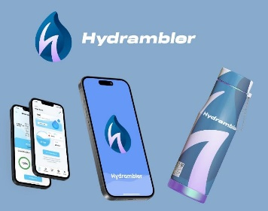 |  |  | 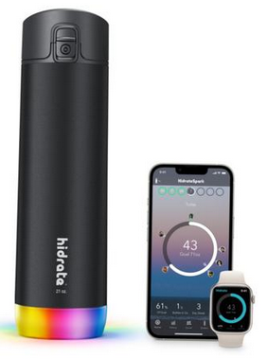
Bahan produk | Stainless steel | Plastik PC | Stainless steel | Stainless steel
Fitur | Terhubung di aplikasi, notifikasi alarm, deteksi kadar air minuman harian | Tidak ada | Sensor suhu | Melacak asupan air dengan Bluetooth, pengingat lampu LED saat perlu minum
Target pasar | Usia produktif | Semua usia | Semua usia | Usia produktif
Harga (estimasi) | Rp350.000,00 | Rp99.613,00 | Rp110.000,00 | Rp1.138.616,00

 |  |  |  |  | Bagi Mahasiswa (Tim pelaksana) | Bagi Masyarakat (Calon Konsumen) | Bagi Pengembangan IPTEK dan Industri
 |  |  |  |  | Meningkatkan pemahaman dalam merancang dan mengembangkan produk inovatif | Solusi teknologi praktis untuk memantau kebutuhan hidrasi | Mendorong inovasi teknologi hidrasi berbasis sensor dan mikrokontroler.
 |  |  |  |  | Mengasah keterampilan teknis (IoT, pemrograman) | Meningkatkan kesadaran akan pentingnya hidrasi | Mendorong Pengembangan teknologi lokal yang kompetitif
 |  |  |  |  | Meningkatkan kemampuan manajerial (perencanaan bisnis, pemasaran) | Mendukung gaya hidup sehat dengan bantuan teknologi. | Membuka peluang bisnis dan lapangan kerja baru |  | x

 |  |  |  |  |  |  |  | Kategori | Sumber Daya
 |  |  |  |  |  |  |  | Sumber Daya Internal | 1. Tim: 5 mahasiswa Universitas Diponegoro dengan keahlian komplementer (Informatika, Matematika).
 |  |  |  |  |  |  |  |  | 2. Teknologi Awal: Praproduksi produk dan konsep telah dikembangkan melalui proposal PKM-K.
 |  |  |  |  |  |  |  |  | 3. Jejaring: Akses ke akademisi, dosen ahli, dan jaringan mahasiswa.
 |  |  |  |  |  |  |  | Sumber Daya Eksternal | 1. Dukungan Kampus: Fasilitas lab, bimbingan dosen, dan dukungan institusi kewirausahaan.
 |  |  |  |  |  |  |  |  | 2. Tren Pasar: Kesadaran kesehatan meningkat, penetrasi smartphone tinggi, dan pasar IoT tumbuh pesat.
 |  |  |  |  |  |  |  |  | 3. Supplier Komponen: Komponen elektronik dan tumbler tersedia secara daring

